расчёт на прочность
Расчёт стропила:

снеговая нагрузка Q | СПб | 240/168 | кг/м^2 | В числителе для расчета по первому предельному состоянию
 | МО | 180/126 | кг/м^2 | В знаменателе для расчета по второму предельному состоянию

снеговая нагрузка Q рассчётная | Q_р. | 240 | кг/м^2 |  | Расчётная схема:
снеговая нагрузка Q нормативная | Q_н. | 168 | кг/м^2
сечение стропил, шир. | b | 5 | см
сечение стропил, выс. | h | 20 | см
шаг стропил | sh | 0.60 | m
длина пролёта | L | 4.3 | m
длина консолей | a | 0.75 | m
угол наклона | alfa | 33.65 | градус
 | cos_alfa | 0.8324
 | sin_alfa | 0.5541
Удельный вес древесины |  | 600 | кг/м^3
Нагрузка от веса стропил (погонная) | q_стр. | 6 | кг/м
Нагрузка от веса обрешётки (погонная) | q_обр. | 4.5 | кг/м |  | Размеры доски обрещётки: 10 см * 2.5см, на 1 м.п. попадает 5 досок
Нагрузка от веса покрытия | Q_покр. | 5 | кг/м^2 |  | Нагрузка от веса металлочерепицы
Нагрузка от веса утеплителя и подшивки потолка | Q_утепл. | 25 | кг/м^2 |  | Нагрузка от веса утеплителя и потолка
коэффициент Mu (для угла 33.7) | Mu | 0.88 |  |  | получен интерполяцией, 0.88
Нагружение скоплением снега, коэф. неравномеронсти: | μ | 1.25 |  |  | μ = 1.25 - коэфф., учитывающий уклон кровли и возможное скопление наносов снега при таком уклоне
коэффициент надежности по нагрузке | γс | 1.4 |  |  | γс = 1.2 - коэффициент надежности по нагрузке.Принимаем 1.4
Снеговая нагрузка (приведённая к углу наклона крыши) расчётн. | Q_снег.р. | 308 | кг/м^2 |  | Qs = Q_р*Mu*μ*γс*cos(alfa) | Полная снеговая расчетная нагрузка
Снеговая нагрузка (приведённая к углу наклона крыши) нормативн. | Q_снег.н. | 215 | кг/м^2 |  |  | Полная снеговая нормативная нагрузка
коэфф. перехода от соср. нагр. к распред. | γ | 1.1 |  |  | γ = 1.1 - коэфф. перехода от сосредоточенной нагрузки, передаваемой от обрешетки стропилам, к равномерно-распределенной нагрузке при количестве брусьев обрешетки = 8
рассчётная погонная нагрузка: | q_р. | 217 | кг/м |  | q = q_стр. + γ*(q_обр. + sh*( Q_покр.+Q_снег.))
нормативная погонная нагрузка: | q_н. | 156 | кг/м

значение горизонтальной составляющей нагрузки | N | 60.21 | кг |  | где N - значение горизонтальной составляющей нагрузки, кг: |  |  |  | N = qг·l/2 = 326.1·sin27°·4/2 = 296.1 кг
площадь сечения стропильной ноги | F | 100 | см^2 |  | F - площадь сечения стропильной ноги, см2: |  |  |  | F = 5x15 = 75 cм2.
радиус инерции | i | 5.77 | см |  | радиус инерции: |  |  |  | i = (Iz/F)1/2 = (h2/12)1/2 = (152/12)1/2 = 4.33 см
гибкость стропильной ноги относительно оси z | λ | 75.02 |  |  | гибкость стропильной ноги относительно оси z: |  |  |  | λ = l0/iz | где l0 = 400 см - расчетная длина стропильной ноги, тогда |  | λ = 400/4.33 = 92
 | φ | 0.53 |  |  | так как φ = А/λ2 | где А = 3000 для древесины (согласно СНиП II-25-80 (1988)), то |  |  |  |  |  | φ = 3000/922 = 0.3515
момент сопротивления поперечного сечения | Wz | 333 | см^3 |  | Wz - момент сопротивления поперечного сечения |  |  |  | Wz = 5·152/6 = 187.5 см3. |  | Wz = b · h^2 / 6
 | Ry | 124 | кгс/см^2 |  | Ry = Rи/γ =130/1.05 = 124 кгс/см2 - расчетное сопротивление древесины растяжению, сжатию и изгибу по пределу текучести для древесины 2 сорта (согласно СНиП II-25-80 (1988)), деленное на дополнительный коэффициент надежности по нагрузке.
Модуль упругости | Е | 100000 | кгс/см2 |  | Модуль упругости Е для древесины = 10^5 кгс/см2
момент инерции | Iz | 3333 | см^4 |  | момент инерции прямоугольного сечения Iz = bh3/12 = 4.98·0.323/12 = 0.01359872 см4

значение изгибающего момента (однопролётная балка) | Мz | 42421 | кг*cм |  | Mz - значение изгибающего момента, возникающего в поперечном сечении стропильной ноги под действием вертикальной составляющей нагрузки. |  |  |  |  |  |  | Мz = 326.1cos27°·42/8 = 581.1 кг·м или 58110 кг·см | Mmax = ql^2/8
 | (N/φF) + (Mz/Wz) | 128 | кгс/см^2 |  | (N/φF) + (Mz/Wz) ≤ Ry
 | σ | 127 | кгс/см^2 |  | σ = М/W ≤ Rизг
реакции опор | A = B = qL/2 | 471 | кг

значение изгибающего момента (с учётом консолей) | Мl/2 | 37333 | кг*cм |  | Ml/2=q*(L^2-4*a^2)/8
 | (N/φF) + (Mz/Wz) | 113 | кгс/см^2 |  | (N/φF) + (Mz/Wz) ≤ Ry
 | σ | 112 | кгс/см^2 |  | σ = М/W ≤ Rизг
реакции опор (рассчётн.) | A = B = q(L+2a)/2 | 634 | кг
реакции опор (нормативн.) | A = B = q(L+2a)/2 | 456 | кг
значение изгибающего момента на опорах А,В | Mа = Мв | 6112 | кг*cм |  | Ma=Mb=(q*a^2)/2

1/200 длины пролёта , нормируемый прогиб | fнор. | 2.2 | см |  | нормируемый прогиб
Прогиб на половине пролёта (как однопролётная балка) | fmax | -2.2 | см |  | fmax = -5ql^4/(384EI)
Прогиб на половине пролёта (с учётом консолей) | fl/2 | -1.8 | см |  | f1/2 = q*L^2*(24a^2-5*L^2/(384EI) | должен быть меньше fнор.

брус заданного сечения: | R | 124 | кгс/см^2 |  | Ry = Rи/γ =130/1.05 = 124 кгс/см2 - расчетное сопротивление древесины растяжению, сжатию и изгибу по пределу текучести для древесины 2 сорта (согласно СНиП II-25-80 (1988)), деленное на дополнительный коэффициент надежности по нагрузке.
 | Ммах | 41270 | кг*cм |  | M = WzR максимальный изгибающий момент, который может выдержать балка

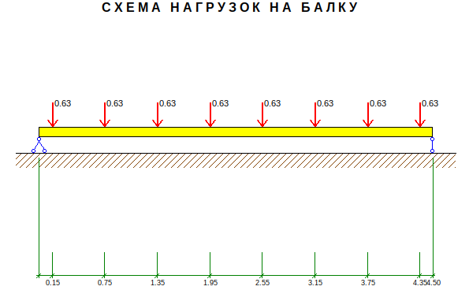
Расчёт прогона:
грузовая площадь ската, на один прогон: | Sгруз. | 14.85 | м^2 |  | Длина ската (со свесом), м: |  | 6
грузовая площадь ската(горизонтальная), на один прогон: | Sгруз..гор. | 12.3 | м^2 |  | Длина ската (со свесом) по горизонтали, м: |  | 4.95
длина пролёта | L | 4.5 | m |  | Длина конька (со свесами), м: |  | 9.9
число стропильных рам на пролёте | m | 8 | шт. |  | Высота в коньке, м: |  | 7.23
шаг стропил | sh | 0.60 | m
соср. нагрузка от одного стропила Qi (равна B), рассчётная | Qi(р) | 634 | кг
соср. нагрузка от одного стропила Qi (равна B), нормативн | Qi(н) | 456 | кг
Удельный вес древесины |  | 600 | кг/м^3
Нагрузка от веса прогона (погонная) | q_прог. | 37.5 | кг/м
эквивалентная распределенная нагрузка (рассчётн.) | qэкв(р.) | 1164 | кг/м |  | qэкв = γmQ/L , при 8 нагрузках принимаем коэф.=1 | γ= | 1
эквивалентная распределенная нагрузка (нормативн.) | qэкв(н.) | 848 | кг/м

значение изгибающего момента (однопролётная балка) | Мz | 294614 | кг*cм |  | M = (q*l^2)/8
сечение прогона, шир. | b | 25 | см
сечение прогона, выс. | h | 25 | см
момент сопротивления поперечного сечения | Wz | 2604 | см^3 |  | Wz = b · h^2 / 6
 | Ry | 124 | кгс/см^2 |  | Ry = Rи/γ =130/1.05 = 124 кгс/см2 - расчетное сопротивление древесины растяжению, сжатию и изгибу по пределу текучести для древесины 2 сорта (согласно СНиП II-25-80 (1988)), деленное на дополнительный коэффициент надежности по нагрузке.
Модуль упругости | Е | 100000 | кгс/см2 |  | Модуль упругости Е для древесины = 10^5 кгс/см2
момент инерции | Iz | 32552 | см^4 |  | момент инерции прямоугольного сечения Iz = bh^3/12 (см^4)
 | σ | 113 | кгс/см^2 |  | σ = М/W ≤ Rизг |  | Расчётная схема:
реакции опор | A = B = qL/2 | 2619 | кг
Прогиб на половине пролёта (как однопролётная балка) | fmax | -1.4 | см |  | fmax = -5ql^4/(384EI)
1/200 длины пролёта , нормируемый прогиб | fнор. | 2.3 | см |  | нормируемый прогиб

брус заданного сечения: | R | 124 | кгс/см^2
 | Ммах | 322421 | кг*cм
 | qmax. | 1274 | кг/м

Двутавр №16 | F | 20.2 | см^2 |  | табличные данные
 | q_прог. | 15.9 | кг/м
НЕ УДОВЛЕТВОРЯЕТ по прочности и прогибу | Iz | 873 | см^4
 | Wz | 109 | см^3

Нагрузка от веса прогона (погонная) | q_прог. | 15.9 | кг/м
эквивалентная распределенная нагрузка (рассчётн.) | qэкв(р.) | 1142 | кг/м |  | qэкв = γmQ/L | γ= | 1
эквивалентная распределенная нагрузка (нормативн.) | qэкв(н.) | 827 | кг/м
Модуль упругости | Е | 2100000 | кгс/см2 |  | Модуль упругости Е для стали = 2.1*10^6 кгс/см2 . Перевод в кгс/см2: табличное значение в МПа умножается на 10
значение изгибающего момента (однопролётная балка) | Мz | 289147 | кг*cм |  | M = (q*l^2)/8 | НЕ ПОДХОДИТ ПО ПРОЧНОСТИ.
Прогиб на половине пролёта (как однопролётная балка) | fmax | -2.4 | см |  | fmax = -5ql^4/(384EI) | НЕ ПОДХОДИТ ПО ПРОГИБУ.

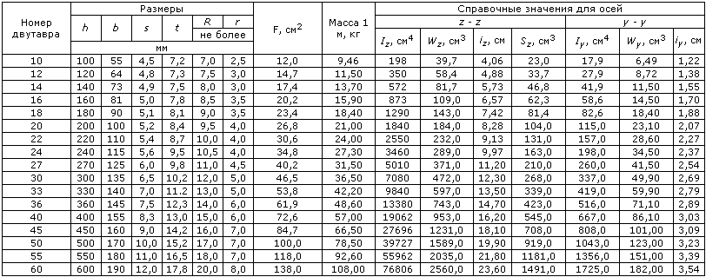
Двутавр №16 | R | 2100 | кгс/см^2 |  | Расчетное сопротивление стали
Двутавр №16 | Ммах | 228900 | кг*cм |  | M = WzR максимальный изгибающий момент, который может выдержать балка |  |  | Сортамент:
Двутавр №16 | qmax. | 904 | кг/м |  | q = 8M/l2 (макс. нагрузка, которую может выдержать балка)

Двутавр №18 | F | 23.4 | см^2 |  | табличные данные
 | q_прог. | 18.4 | кг/м
УДОВЛЕТВОРЯЕТ по прочности и прогибу | Iz | 1290 | см^4
 | Wz | 143 | см^3

Нагрузка от веса прогона (погонная) | q_прог. | 18.4 | кг/м |  | 73.6
эквивалентная распределенная нагрузка (рассчётн.) | qэкв(р.) | 1145 | кг/м |  | 168.75
эквивалентная распределенная нагрузка (нормативн.) | qэкв(н.) | 829 | кг/м
Модуль упругости | Е | 2100000 | кгс/см2
значение изгибающего момента (однопролётная балка) | Мz | 289780 | кг*cм | Подходит по прочности (Mz < Mmax)
Прогиб на половине пролёта (как однопролётная балка) | fmax | -1.6 | см | Подходит по прогибу.

Двутавр №18 | R | 2100 | кгс/см^2 |  | Расчетное сопротивление стали
Двутавр №18 | Ммах | 300300 | кг*cм |  | M = WzR максимальный изгибающий момент, который может выдержать балка
Двутавр №18 | qmax. | 1186 | кг/м |  | q = 8M/l2 (макс. нагрузка, которую может выдержать балка)

Проверка: |  |  |  |  | Расчётная схема:
грузовая площадь ската, на один прогон: | Sгруз. | 14.85 | м^2
грузовая площадь ската(горизонтальная), на один прогон: | Sгруз..гор. | 12.3 | м^2
Снеговая нагрузка (гориз.) расчётн. | Q_снег.р. | 370 | кг/м^2
Снеговая нагрузка (гориз.) нормативн. | Q_снег.н. | 259 | кг/м^2
Нагрузка от веса стропил | Q_стр. | 10 | кг/м^2
Нагрузка от веса обрешётки | Q_обр. | 7.5 | кг/м^2
Нагрузка от веса покрытия | Q_покр. | 5 | кг/м^2
Нагрузка от веса утеплителя и подшивки потолка | Q_утепл. | 25 | кг/м^2
 | Qsum.р. | 5233 | кг
 | Qsum.н. | 3875 | кг
 | qэкв(р.) | 1163 | кг/м
 | qэкв(н.) | 861 | кг/м
 | Мz | 294381 | кг*cм
Двутавр №18 - подходит по прочности и прогибу. | fmax | -1.7 | см
реакции опор | A = B = Q/2 | 2617 | кг
 |  |  |  |  |  |  | Расчётная схема 1:

Расчёт перемычки над окном (воспринимает нагрузку от веса стены и соср.нагр. от прогона)

длина пролёта | L | 1.4 | м
смещение нагрузки от края проёма | a | 0.48 | м
смещение нагрузки от края проёма | b | 0.9 | м
высота стены над перемычкой | h_стены | 3.5 | м
ширина стены над перемычкой | b_стены | 0.375 | м
Плотность Газобетона |  | 400 | кг/м^3 |  |  |  | Расчётная схема 2:
Нагрузка от веса стены (погонная) | q_стены | 525 | кг/м
Нагрузка от перекрытия (погонная) | q_перекр | 1800 | кг/м |  | (400+400)*4.5/2 для нар. стены, *2 для внутр - счит. худший вариант
Соср.нагрузка от прогона: | Q_соср.р. | 2617 | кг
 | Q_соср.н. | 1938 | кг

сечение перемычки, шир. | b | 15 | см |  | задано конструктивно
сечение перемычки, выс. | h | 19 | см |  | задано конструктивно

значение изгибающего момента (от веса стены и перекр.) | Мz | 52966 | кг*cм
значение изгибающего момента (от соср.нагрузки) | Мz | 80944 | кг*cм
значение изгибающего момента (общее) | Мsumm | 133910 | кг*cм
 |  |  |  |  | http://doctorlom.com/item170.html
 |  |  |  |  | μ% = 1÷2%, ξ = 0.3÷0.4 - для балок |  |  | Табл.1:
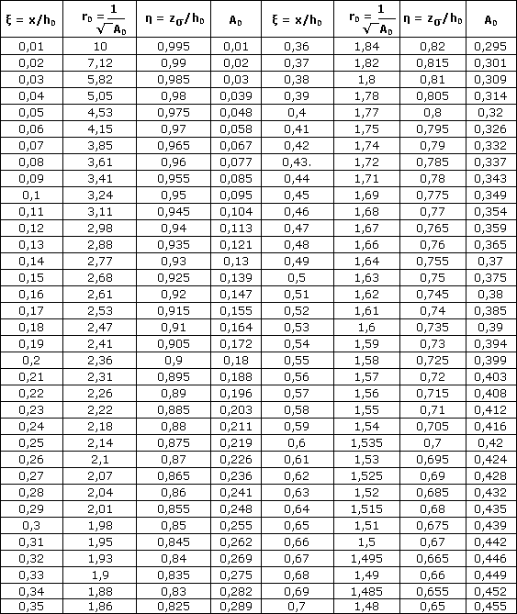

Расчет сечения арматуры перемычки:
диаметр арматуры: | d | 14 | мм
Кол-во | n | 2 | шт.
Площадь | S_арматуры | 3.08 | см2
 | a | 2 | см
для арматуры класса А-III | Ra | 3600 | кгс/см2
для бетона класса В25 | Rпр (Rb) | 145 | кгс/см2 |  | a=2см , Ra = 3600 кгс/см2, Rпр (Rb) = 145 кгс/см2
 | А0 | 0.17 |  |  | А0 = M/bh20Rпр = 800/(0.1·0.182·1480000)
 | η | 0.905 |  |  | по табл.1 находим η и ξ для известного А_0
 | ξ | 0.19
Рассчётное сечение арматуры: | Fa = M/ηh0Ra | 2.418 | см2 |  | Fa = M/ηh0Ra = 800/(0.867·0.155·36000000) = 0.0001653 м2 или 1.653 см2
Коэффициент армирования | μ%(директивн.) | 1.21
 | μ | 0.0077 |  |  | μ = Fa/bh0, или μ = ξRпр/Ra (6.8)
 | μ% | 0.765 |  |  | μ% = 100μ (6.9)
 | ξ0 | 0.734 |  |  | ξ0 = 0.85 - 0.008·14.5 = 0.734
 | ξR | 0.291 |  |  | ξR = 0.734/(1 + 365/400(1 + 0.734/1.1)) = 0.2911
 |  | Удовлетворяет. |  |  | Граничное условие : ξ ≤ ξR
2 стержня А14 в перемычках нар. стены
3 стержня А14 в перемычке внутр. стены

Расчёт фундаментной плиты |  |  |  |  | http://doctorlom.com/item345.html
толщина | h | 0.3 | м
длина | L | 9.4 | м
ширина | b | 8.4 | м
 | q_печи | 4975 | кг/м^2
 | q_фунд.плиты | 900 | кг/м^2 |  | qфунд.плиты = 2500х1.2х0.3 = 900 кг/м2 (0.09 кг/см2)
 | q_пол1эт. | 600 | кг/м^2 |  | qпол1эт. = 500х1.2 = 600 кг/м2 (0.06 кг/см2)
 | q_ф | 1500 | кг/м^2 |  | qф = 900 + 600 = 1500 кг/м2
 | Q_фунд.части стен | 154 | кг/м |  | Qфунд.части стен = 2500х1.2х0.5х0.5 = 750 к
 | Q_стен | 731 | кг/м |  | Qстен = 600х1.3х6х0.4 = 1872 кг
наг. от перекрытия ,вкл. мансарду и кровлю | Q_нар.стен | 2540 | кг/м |  | Qнар.стен = 600х1.2х3 + 300х1.2х3 = 3240 кг
наг. от перекрытия ,вкл. мансарду и кровлю | Q_вн.стены | 6007 | кг/м |  | Qвн.стены = (600 + 300)1.2х6 = 6480 кг

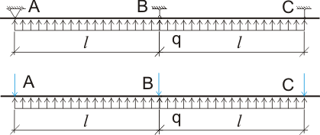
площадь фронтона и внутр. стены мансарды | S | 5.7 | м^2
 | m_fr | 573.75 | кг |  | учтём как соср.нагрузку
 | m_вн.ст.мансарды | 860.625 | кг |  | учтём как соср.нагрузку
Нагрука от прогонов на стену (нар.) |  | 2617 | кг
Нагрука от прогонов на стену (внутр..) |  | 5233.437 | кг
Q_н.с. от мансарды и кровли |  | 3190 | кг
Q_вн.с. от мансарды и кровли |  | 6094.062 | кг
Qэкв(от мансарды и кровли) н.с |  | 380 | кг/м
Qэкв(от мансарды и кровли) вн.с |  | 1687 | кг/м |  | (с учётом проёмов)
Q печи |  | 2426 | кг |  | учтём как соср.нагрузку

Опорная реакция А =С (нагрузка на крайнюю левую наружную стену) составит (для погонного метра стены): | A=C | 4175 | кг |  | А3 = 750 + 1872 + 3240 +364.5 = 6226.5 кг
 | B | 7642 | кг |  | В3 = 750 + 1872 + 6480 +364.5 = 9466.5 кг |  | Проверка по сечению длинной стены:
 | В/А = | 1.83 | < | 3.33

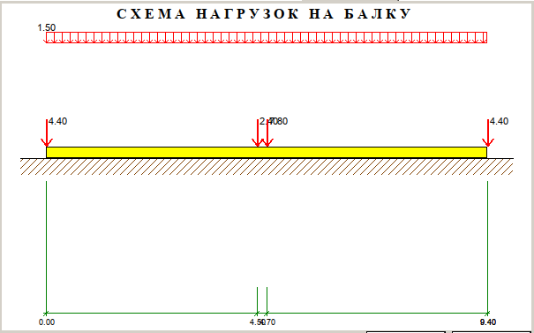
Параметры для проверки МКЭ: |  |  |  |  |  |  |  |  |  |  | Р А С Ч Е Т О Д Н О П Р О Л Е Т Н О Й Б А Л К И
Масса 130т. | 130000 | kg |  |  |  |  |  |  |  |  | Расчетная схема: Балка на упругом основании
площадь опоры | 78.96 | m2 |  |  |  |  |  |  |  |  | Наименование :
Давление | 1646 | кг/м2 |  |  |  |  |  |  |  |  | Исходные данные:
 | 16464.0 | Па
 | 0.02 | Мпа |  |  |  |  |  |  |  |  | ¦ Наименование характеристик ¦ Разм. ¦ Значение ¦

Q_нар.стен | 215884.5 | Н |  |  |  |  |  |  |  |  | ¦ Длина балки, L .......................... ¦ м ¦ 9.40 ¦
Q_вн.стены | 510598.6 | Н |  |  |  |  |  |  |  |  | ¦ Высота балки, H .......................... ¦ м ¦ 0.30 ¦
Q_бок.стены (1/2) | 42778.1 | Н |  |  |  |  |  |  |  |  | ¦ Ширина балки, B .......................... ¦ м ¦ 1.00 ¦
 |  |  |  |  |  |  |  |  |  |  | ¦ Момент инерции, J ........................ ¦ см4 ¦ 225000.00 ¦
 |  |  |  |  |  |  |  |  |  |  | ¦ Модуль деформации грунта, Eo ............. ¦ кг/см2¦ 40.00 ¦
диаметр арматуры: | d | 18 | мм |  |  |  |  |  |  |  | ¦ Коэффициент Пуассона грунта .............. ¦ ¦ 0.40 ¦
Кол-во на 1м: | n | 5 | шт. |  |  |  |  |  |  |  | ¦ Класс (Марка) бетона ..................... ¦ ¦ M150 ¦
шаг |  | 20 |  |  |  |  |  |  |  |  | ¦ Модуль упругости бетона, Eb .............. ¦ кг/см2¦ 210000 ¦
Площадь общая | S_арматуры | 12.72 | см2 |  |  |  |  |  |  |  | ¦ Расчетное сопротивление бетона, Rb ....... ¦ кг/см2¦ 70.00 ¦
 |  |  |  |  |  |  |  |  |  |  | ¦ Защитный слой бетона ..................... ¦ см ¦ 5.00 ¦
диаметр арматуры: | d | 12 | мм |  |  |  |  |  |  |  | ¦ Класс арматуры ........................... ¦ ¦ A-III ¦
Кол-во на 1м: | n | 10 | шт. |  |  |  |  |  |  |  | ¦ Расчетное сопротивление арматуры, Rs ......¦ кг/см2¦ 3750.00 ¦
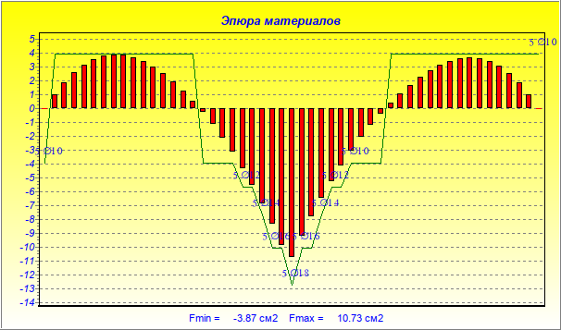
шаг |  | 10 |  |  |  |  |  |  |  |  | ¦ Количество стержней на ширину балки ...... ¦ ¦ 5 ¦
Площадь общая | S_арматуры | 11.31 | см2 |  |  |  |  |  |  |  | ¦ Коэффициент условий работы бетона ........ ¦ ¦ 1.00 ¦
Вывод: |  |  |  |  |  |  |  |  |  |  | ¦ Коэффициент условий работы арматуры ...... ¦ ¦ 1.00 ¦
 |  |  |  |  |  |  |  |  |  |  | ¦ Коэффициент надежности ................... ¦ ¦ 1.25 ¦
Для верхней продольной арматуры используем нахлёст двух хлыстов D12 по 5.85 м с шагом 25 см., защитный слой - 3см. |  |  |  |  |  |  |  |  |  |  | ¦ Коэффициент сочетания нагрузок ........... ¦ ¦ 1.00 ¦
Для верхней поперечной арматуры используем D12 по 5.85 м с шагом 25 см., защитный слой - 4см (под продольной арматурой).
Для нижней продольной арматуры используем нахлёст двух хлыстов D14 по 5.85 м с шагом 20 см., защитный слой - 5см. |  |  |  |  |  |  |  |  |  |  | Расчетные нагрузки:
Для нижней поперечной арматуры используем D14 по 5.85 м с шагом 20 см., защитный слой - 6.5см (выше продольной).
Остальная арматура D8 - конструктивная (U-образная) по 1/4 хлыста, шаг 50 см. |  |  |  |  |  |  |  |  |  |  | ¦ Наименование нагрузки ¦ Значение ¦ Lнач.,м ¦ Lкон.,м ¦ Kп ¦

 |  |  |  |  |  |  |  |  |  |  | ¦Распределенная нагрузка¦ ¦ ¦ ¦ ¦
 |  |  |  |  |  |  |  |  |  |  | ¦ - по всей длине, т/м ¦ 1.50 ¦ 0.00 ¦ 9.40 ¦ 1.00 ¦
 |  |  |  |  |  |  |  |  |  |  | ¦ Сила, т ¦ 4.40 ¦ 0.00 ¦ ¦ 1.00 ¦
 |  |  |  |  |  |  |  |  |  |  | ¦ Сила, т ¦ 2.40 ¦ 4.50 ¦ ¦ 1.00 ¦
 |  |  |  |  |  |  |  |  |  |  | ¦ Сила, т ¦ 7.80 ¦ 4.70 ¦ ¦ 1.00 ¦
 |  |  |  |  |  |  |  |  |  |  | ¦ Сила, т ¦ 4.40 ¦ 9.40 ¦ ¦ 1.00 ¦

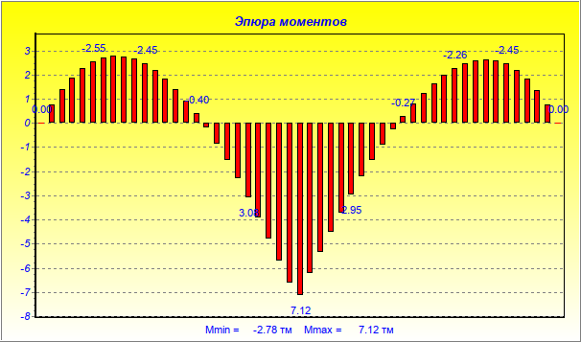
 |  |  |  |  |  |  |  |  |  |  | Р Е З У Л Ь Т А Т Ы Р А С Ч Е Т А

 |  |  |  |  |  |  |  |  |  |  | Расстояния Значения Значения Значения Растянутая Рекомендуемое
 |  |  |  |  |  |  |  |  |  |  | от начала моментов поперечных отпора арматура армирование
 |  |  |  |  |  |  |  |  |  |  | [м] [т.м] сил, [т] грунта,[т/м] [см2] n*d [мм]
 |  |  |  |  |  |  |  |  |  |  | 0.00 0.00 -4.40 5.41 0.00 5 d 10
 |  |  |  |  |  |  |  |  |  |  | 0.19 -0.76 -3.68 5.22 1.02 5 d 10
 |  |  |  |  |  |  |  |  |  |  | 0.38 -1.39 -3.00 5.03 1.89 5 d 10
 |  |  |  |  |  |  |  |  |  |  | 0.56 -1.89 -2.36 4.84 2.59 5 d 10
 |  |  |  |  |  |  |  |  |  |  | 0.75 -2.28 -1.75 4.66 3.14 5 d 10
 |  |  |  |  |  |  |  |  |  |  | 0.94 -2.55 -1.17 4.48 3.53 5 d 10
 |  |  |  |  |  |  |  |  |  |  | 1.13 -2.72 -0.62 4.31 3.77 5 d 10
 |  |  |  |  |  |  |  |  |  |  | 1.32 -2.78 -0.11 4.15 3.87 5 d 10
 |  |  |  |  |  |  |  |  |  |  | 1.50 -2.76 0.37 3.99 3.84 5 d 10
 |  |  |  |  |  |  |  |  |  |  | 1.69 -2.65 0.83 3.84 3.67 5 d 10
 |  |  |  |  |  |  |  |  |  |  | 1.88 -2.45 1.25 3.70 3.39 5 d 10
 |  |  |  |  |  |  |  |  |  |  | 2.07 -2.18 1.66 3.56 3.00 5 d 10
 |  |  |  |  |  |  |  |  |  |  | 2.26 -1.83 2.03 3.43 2.51 5 d 10
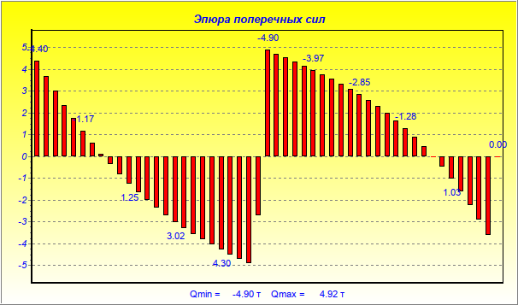
 |  |  |  |  |  |  |  |  |  |  | 2.44 -1.41 2.38 3.31 1.92 5 d 10
 |  |  |  |  |  |  |  |  |  |  | 2.63 -0.93 2.71 3.20 1.26 5 d 10
 |  |  |  |  |  |  |  |  |  |  | 2.82 -0.40 3.02 3.09 0.53 5 d 10
 |  |  |  |  |  |  |  |  |  |  | 3.01 0.20 3.31 2.99 0.27 5 d 10
 |  |  |  |  |  |  |  |  |  |  | 3.20 0.85 3.58 2.90 1.14 5 d 10
 |  |  |  |  |  |  |  |  |  |  | 3.38 1.55 3.84 2.82 2.11 5 d 10
 |  |  |  |  |  |  |  |  |  |  | 3.57 2.29 4.08 2.74 3.16 5 d 10
 |  |  |  |  |  |  |  |  |  |  | 3.76 3.08 4.30 2.68 4.30 5 d 12
 |  |  |  |  |  |  |  |  |  |  | 3.95 3.91 4.52 2.62 5.54 5 d 12
 |  |  |  |  |  |  |  |  |  |  | 4.14 4.78 4.72 2.57 6.87 5 d 14
 |  |  |  |  |  |  |  |  |  |  | 4.32 5.68 4.92 2.53 8.32 5 d 16
 |  |  |  |  |  |  |  |  |  |  | 4.51 6.60 2.71 2.50 9.83 5 d 16
 |  |  |  |  |  |  |  |  |  |  | 4.70 7.12 -4.90 2.49 10.73 5 d 18
 |  |  |  |  |  |  |  |  |  |  | 4.89 6.22 -4.72 2.48 9.20 5 d 16
 |  |  |  |  |  |  |  |  |  |  | 5.08 5.35 -4.53 2.48 7.78 5 d 16
 |  |  |  |  |  |  |  |  |  |  | 5.26 4.52 -4.35 2.49 6.47 5 d 14
 |  |  |  |  |  |  |  |  |  |  | 5.45 3.72 -4.16 2.51 5.25 5 d 12
 |  |  |  |  |  |  |  |  |  |  | 5.64 2.95 -3.97 2.54 4.12 5 d 12
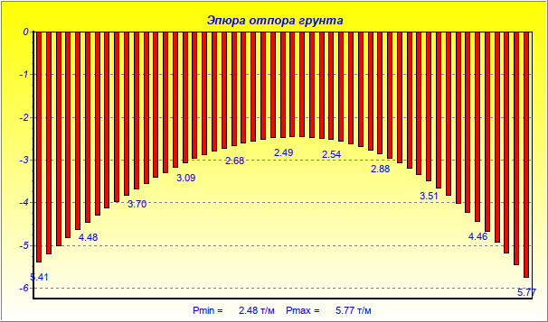
 |  |  |  |  |  |  |  |  |  |  | 5.83 2.23 -3.77 2.59 3.07 5 d 10
 |  |  |  |  |  |  |  |  |  |  | 6.02 1.54 -3.56 2.64 2.10 5 d 10
 |  |  |  |  |  |  |  |  |  |  | 6.20 0.89 -3.34 2.71 1.20 5 d 10
 |  |  |  |  |  |  |  |  |  |  | 6.39 0.28 -3.10 2.79 0.38 5 d 10
 |  |  |  |  |  |  |  |  |  |  | 6.58 -0.27 -2.85 2.88 0.37 5 d 10
 |  |  |  |  |  |  |  |  |  |  | 6.77 -0.79 -2.58 2.98 1.06 5 d 10
 |  |  |  |  |  |  |  |  |  |  | 6.96 -1.24 -2.29 3.09 1.69 5 d 10
 |  |  |  |  |  |  |  |  |  |  | 7.14 -1.65 -1.98 3.22 2.25 5 d 10
 |  |  |  |  |  |  |  |  |  |  | 7.33 -1.99 -1.65 3.36 2.73 5 d 10
 |  |  |  |  |  |  |  |  |  |  | 7.52 -2.26 -1.28 3.51 3.12 5 d 10
 |  |  |  |  |  |  |  |  |  |  | 7.71 -2.47 -0.89 3.67 3.42 5 d 10
 |  |  |  |  |  |  |  |  |  |  | 7.90 -2.60 -0.47 3.85 3.60 5 d 10
 |  |  |  |  |  |  |  |  |  |  | 8.08 -2.64 -0.01 4.04 3.67 5 d 10
 |  |  |  |  |  |  |  |  |  |  | 8.27 -2.60 0.49 4.25 3.60 5 d 10
 |  |  |  |  |  |  |  |  |  |  | 8.46 -2.45 1.03 4.46 3.40 5 d 10
 |  |  |  |  |  |  |  |  |  |  | 8.65 -2.21 1.61 4.70 3.04 5 d 10
 |  |  |  |  |  |  |  |  |  |  | 8.84 -1.85 2.23 4.94 2.53 5 d 10
 |  |  |  |  |  |  |  |  |  |  | 9.02 -1.37 2.90 5.20 1.86 5 d 10
 |  |  |  |  |  |  |  |  |  |  | 9.21 -0.75 3.62 5.48 1.02 5 d 10
 |  |  |  |  |  |  |  |  |  |  | 9.40 0.00 0.00 5.77 0.00 5 d 10
 |  |  |  |  |  |  |  |  |  |  | -------------------------------------------------------------------
 |  |  |  |  |  |  |  |  |  |  | Max: 7.12 4.92 5.77 10.73 5 d 18
 |  |  |  |  |  |  |  |  |  |  | Min: -2.78 -4.90 2.48 -3.87 5 d 10
 |  |  |  |  |  |  |  |  |  |  | Примечания:
 |  |  |  |  |  |  |  |  |  |  | 1. Отрицательные значения площади арматуры соответствуют
 |  |  |  |  |  |  |  |  |  |  | положению растянутой арматуры в верхней зоне балки.

схема стропила с размерами
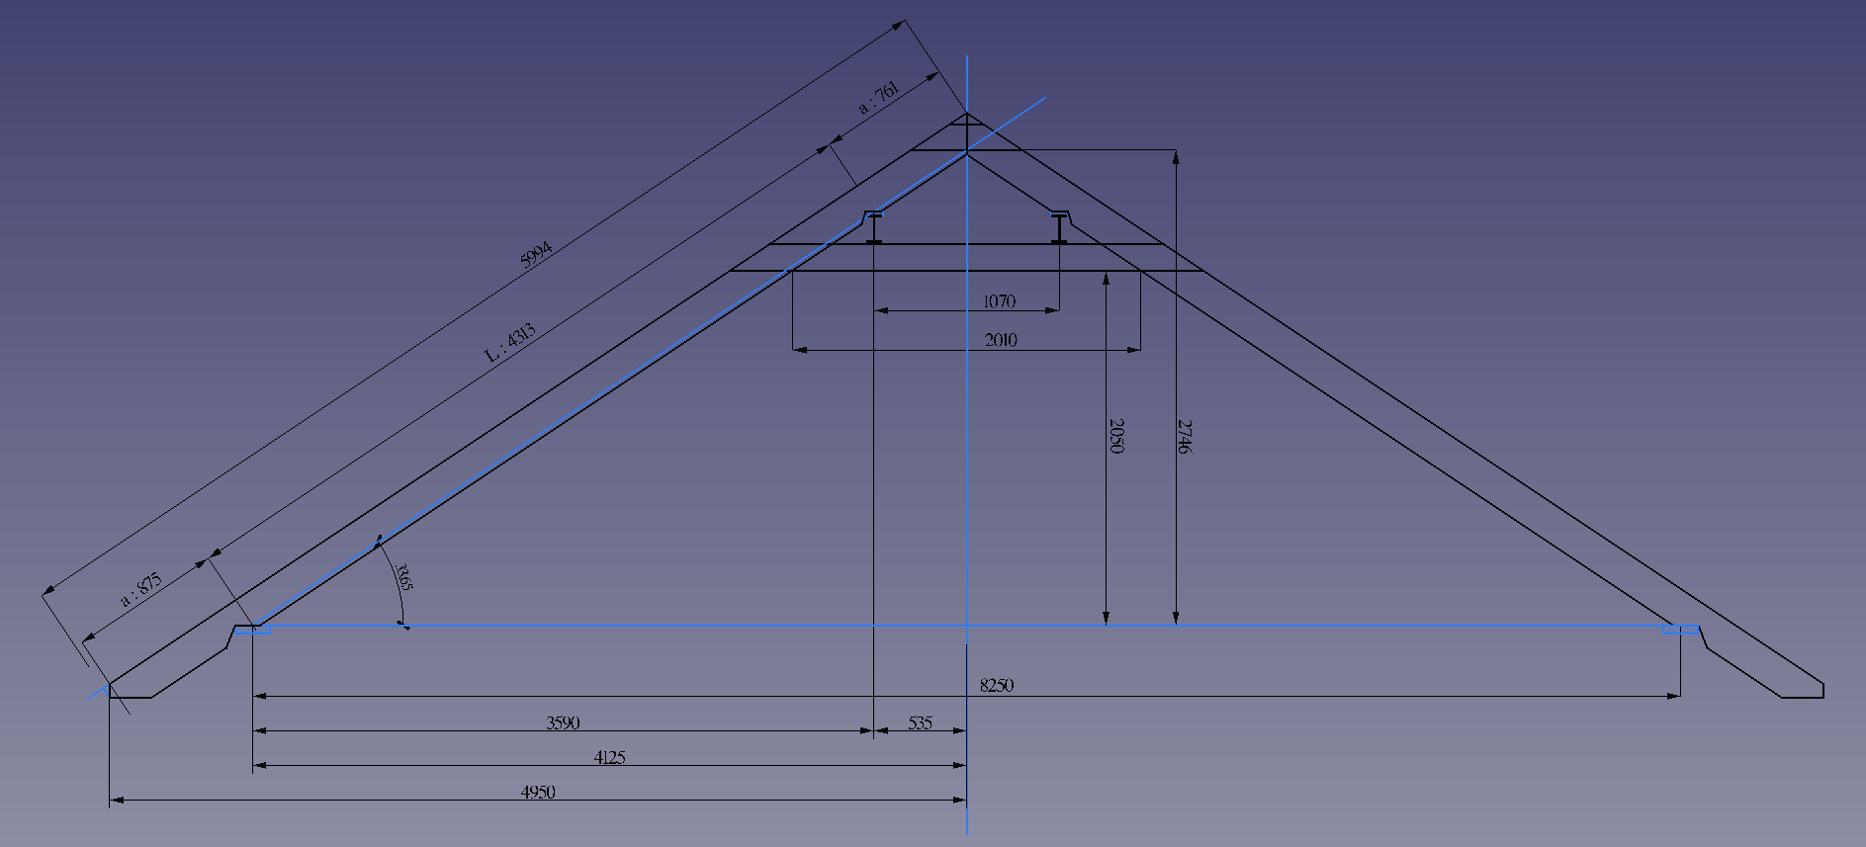
Схема стропила:

I - момент инерции;
W - момент сопротивления;
S - статический момент полусечения;
i - радиус инерции;
О - центр тяжести поперечного сечения.

